Sheet1
ID | 缺陷名称 | 图片 | 允收标准 | 是否有物料 | 打光评估 | 结论 | 备注
1 | 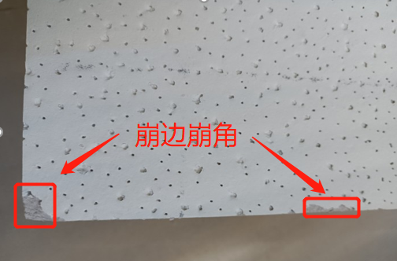 崩边崩角 |  | a. 检测产品正面及四个侧面的崩角、崩边；正面崩角、崩边检测标准：宽度 3mm，长度10mm 以上缺陷； b. 侧面崩角、崩边检测标准：宽度 5mm，长度 10mm 以上缺陷; c. 算法能稳定检出与边缘压花相近的崩角和崩边； | 否 | 1.无物料，暂时评估不了打光； | 中风险 | 1.产品正面及四个侧面的崩角、崩边可以实施。 2.产品侧面崩角、崩边可以实施。 3.压花与相近的崩角和崩边由于没有实物及图像暂待定。 4.无物料评估打光效果。
2 | 未压花（堵孔） | 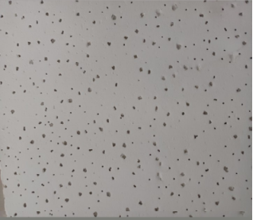 | a. 产品正面局部未压花或堵孔检测标准：面积超过 30mm×30mm 以上缺陷； b. 算法能稳定区分堵孔和异物干扰。 | 否 | 1.无物料，暂时评估不了打光； | 中风险 | 1.无物料评估打光效果。
3 | 压花处挑起 | 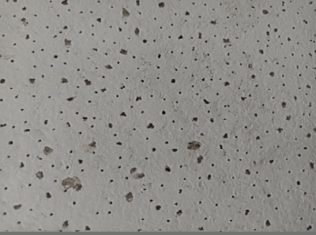 | a. 产品正面压花处挑起检测标准：表面破损宽度3mm以上且有10mm以上连续长度的缺陷； b. 算法能稳定区分跳起和异物干扰。 | 否 | 1.无物料，暂时评估不了打光； | 高风险 | 1.无物料评估打光效果。
4 | 滚轮压痕 | 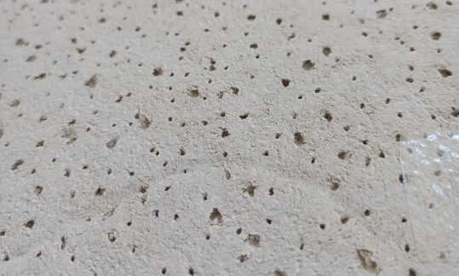 | a. 产品正面滚轮压痕检测标准：压痕深度 2mm 以上且长度超过 10mm； b. 算法能稳定检出与背景相近的压痕。 | 否 | 1.无物料，暂时评估不了打光； | 低风险 | 1.采用3D相机采图。 2.无物料评估打光效果。
5 | 背面涂胶露底 | 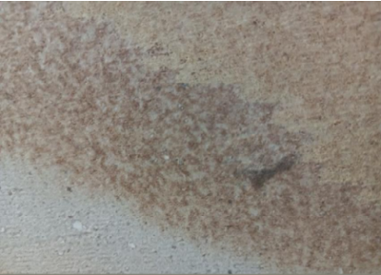 | a. 产品背面涂胶露底检测标准：长宽皆超过 20mm 以上的漏涂缺陷； | 否 | 1.无物料，暂时评估不了打光； | 中风险 | 1.无物料评估打光效果。
6 | 产品厚度 | 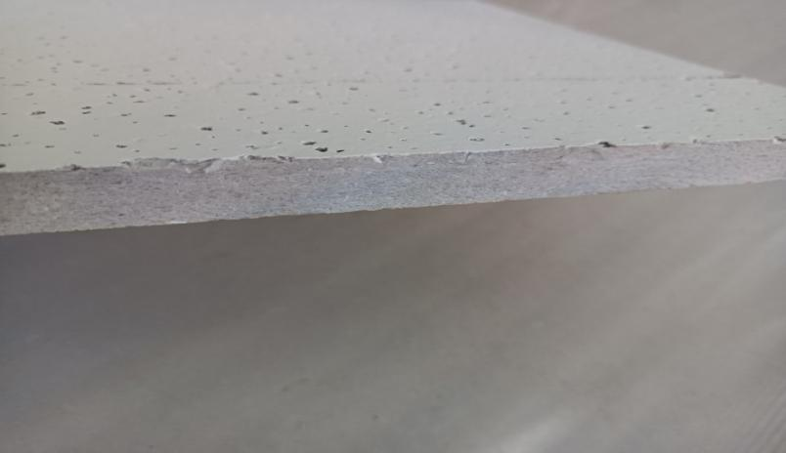 | a. 误差不超过 1mm ,精度±0.5mm（侧面检测）； | 否 | 1.无物料，暂时评估不了打光； | 中风险 | 1.采用3D相机采图。 2.无物料评估打光效果。
7 | 噴塗色差 | 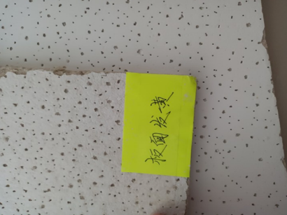 | a. 检测产品正面色差，以客户给出的样品为检测标准 | 否 | 1.无物料，暂时评估不了打光； | 中风险 | 1.无检测标准。 2.无物料评估打光效果。
8 | 产品规格 | 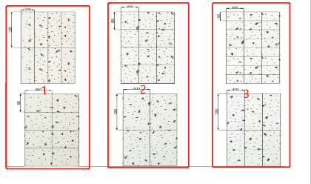 | 1.3种规格印花 | 否 | 1.无物料，暂时评估不了打光； | 低风险 | 1.无物料评估打光效果。

